①「岡崎ルネ2019」案内
☆会場内通貨利用 協力店･事業所にご登録のお願い☆
 | 令和元年9月吉日
出展者の皆様へ 本年も現金とともに会場内で流通するカード型通貨「岡崎ルネ2019」を商工フェアの各所でのイベントの景品として、来場者の皆さんにお渡しします。 つきましては、商工フェア終了後、年末まで「岡崎ルネ2019」が利用できる協力店･事業所としてご登録いただけます様、お願い申し上げます。
会場内通貨 「岡崎ルネ2019」
通貨サンプル 両面印刷 文字：金箔色 ､ 地：黒、 プラスチック製、 クレジットカードサイズ
今回、現金とともに会場内で流通するカード型通貨です。ゲーム・クイズ等の景品として来場者へお渡しするものです。
1枚で500円相当の買い物ができます。 11/2-3 商工フェア会場で利用可能（おつりなし）
その後、12月末日まで、協力店･事業所で 利用可能（おつりなし）とします。
↓ 画像はイメージです ↓

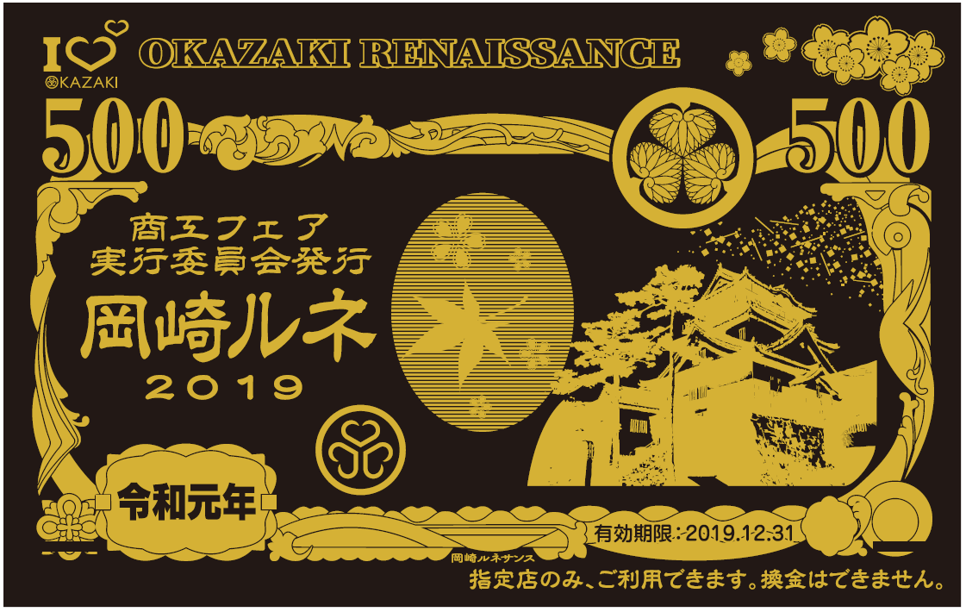
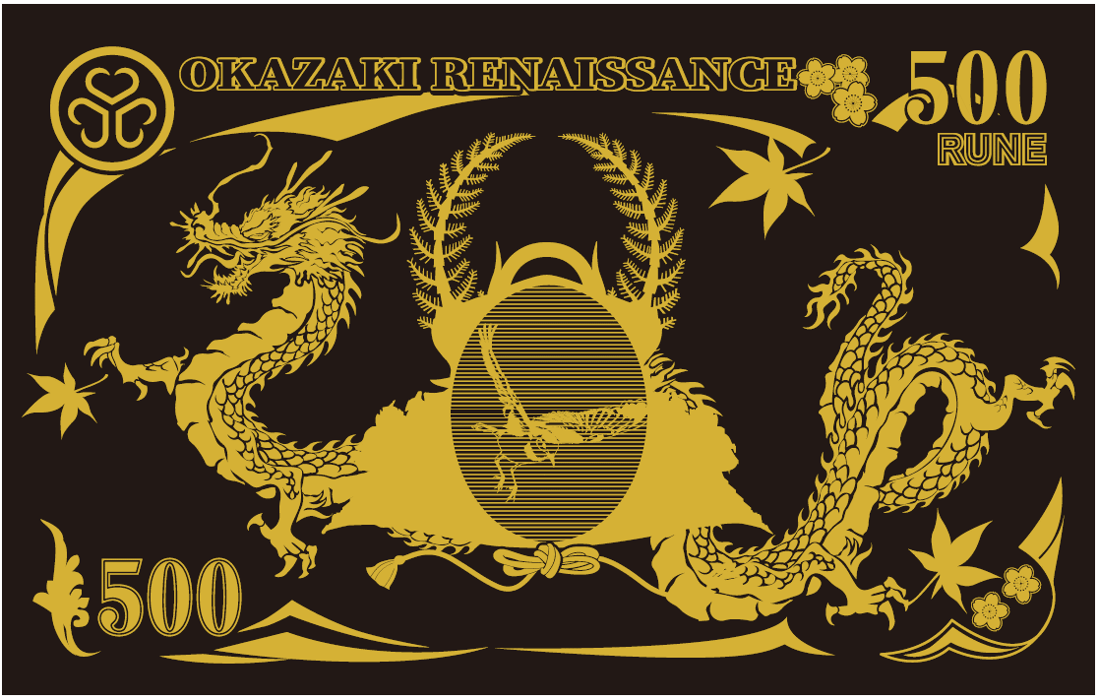

１）会場内通貨利用 協力店･事業所に登録された場合の換金方法
11/2-3 商工フェアの開催中に使用され回収した「岡崎ルネ」は、一旦お持ち帰り頂き、11月末日まで保管して開催後に使用された「岡崎ルネ」と合算し、１枚５００円で換算、貴店の請求書(別紙のご利用も可)に記載してＦＭおかざきへ持参or宅配or郵送してください。その際、12月10日までに弊社に到着した分は、12月20日に振込をさせて頂きます。
,
少し遅れて1月、2月に送っていただいても差し支えありませんが、弊社は3月決算ですので3/23を振込の最終とさせていただきます。そのためには遅くとも3/10必着でお願いできればと思います。

<以下､振込スケジュールです> ・11/30〆⇒ 「岡崎ルネ」＋「請求書」発送⇒12/10までにＦＭ到着分⇒12/20振込 ・12/31〆⇒ 「岡崎ルネ」＋「請求書」発送⇒2020/1/10ＦＭ到着分⇒1/20振込 ・ 1/31〆⇒ 「岡崎ルネ」＋「請求書」発送⇒2020/2/10ＦＭ到着分⇒2/20振込 ・ 2/28〆⇒ 「岡崎ルネ」＋「請求書」発送⇒2020/3/10ＦＭ到着分⇒3/23振込(最終)

ご理解と、ご協力の程、宜しくお願い致します。
※通貨名称、デザイン、一部内容が変更となる場合があります。

お問い合わせは 商工フェア実行委員会 委員長 (株)エフエム岡崎 阿部年恭 TEL 0564-55-8763/FAX 55-8764 携帯 090-3383-5870
E-mail ： info@fmokazaki.jp

③未登録店・請求書
 | ２）協力店･事業所としての登録をされない場合の換金方法

 | 11/3(日) 商工フェア終了後､ステージ横ＦＭおかざきブースにて換金の手続きをしていただきます｡
 | 商工フェアの開催中に使用され回収した「岡崎ルネ2019」を、１枚５００円で換算、貴店の請求書に記載して「岡崎ルネ」と一緒にお渡しください。それと引き換えにＦＭおかざきより受領書をお渡しいたします。

 | お預かりした請求書の金額を、11/20に岡崎信用金庫より振込させていただきます。
 | ただし振込先に同信金の本支店ではない口座を指定された場合は、振込手数料を差引かせて頂きます。

 | 請求書のご用意ができない、またはお忘れになった方は、下の様式の請求書を現地に用意しておきますので、その場で記載・押印して「岡崎ルネ2019」と一緒にお渡しください。

 | 予め下の請求書に、店舗名・住所（ゴム印可）、振込先情報を記載の上、押印したものをご用意頂き、商工フェア終了後に回収された「岡崎ルネ2019」の枚数と合計金額を記載してお持ち頂くと、換金手続きでお待たせすることが少なくなりますのでどうぞご利用ください。

 | ご理解と、ご協力の程、宜しくお願い致します。

このまま提出頂いても、切取って提出頂いてもどちらでも結構です

 | 請 求 書
〒 | 444-8691 |  |  |  |  |  |  | 年 月 日
 | 岡崎市羽根町字若宮３０番地１

店舗名・住所（ゴム印可） + 押印 欄
 | 株式会社エフエム岡崎 「岡崎ルネ」係

 | 合計金額 | ￥ |  | (税込） |  |  |  | ㊞

 | ＜会場内通貨利用 協力店･事業所に 登録 ・ 未登録＞ ← 登録 ・ 未登録 どちらかを○で囲んでください

 | 品 名 |  |  |  | 数量 | 単価 (税込） | 小計 (税込）
 | 「岡崎ルネ2019」 |  |  |  |  | 500 | 0
 |  |  |  |  |  |  | 0
 | 合計 |  |  |  |  |  | 0

 | 振込先 | 銀行名： |  |  | 支店名：
 |  | 口座種別： | 普通 ・ 当座 |  | 口座番号：
 |  | 口座名：
 |  | 口座名（カナ）：

 | 備 考：

⑤請求書見本
 |  |  |  |  |  |  | 2019-11-30
 |  |  |  | 請 求 書

〒 | 444-8691
 | 岡崎市羽根町字若宮３０番地１

貴社、店舗のゴム印で
結構です
 | 株式会社エフエム岡崎
 |  | 「岡崎ルネ」係

押印
 |  |  |  |  |  |  | ㊞

 |  |  | 合計金額 | ￥ 7,500- |  | (税込）

 | ＜会場内通貨利用 協力店･事業所に 登録 ・ 未登録＞ ← 登録 ・ 未登録 どちらかを○で囲んでください

 | 品 名 |  |  |  | 数量 | 単価 (税込） | 小計 (税込）
 | 「岡崎ルネ2019」 |  |  |  | 15 | 500 | 7,500

 | 合計 | （税込） |  |  |  |  | ¥7,500

 | 振込先
 |  | 銀行名： | 岡崎信用金庫
 |  | 支店名： | **支店
 |  | 口座種別： | 普通 ・ 当座
 |  | 口座番号： | 1234567
 |  | 口座名： | 株式会社※※岡崎
 |  | 口座名（カナ）： | カ）コメコメオカザキ

 | 備 考：

